CF1
Catálogo de referencia |  | https://docs.google.com/spreadsheets/d/1bl4IF_EG0xlnXTZ5u4rxMcMCdzsepLD7NRrVyxkxUEg/edit#gid=0

FORMATO DE PRODUCCIÓN DE RECURSOS
No | Tema | PAG | Tipo de recurso | Título de del recurso | GUIÓN TÉCNICO | REFERENTES AUDIOVISUALES | ANEXO
1 | Introducción | 2 | 9. Video animado | Pitch | Realizar un video animado que es corto porque la introducción tiene poco contenido. La idea es incluir mientras se hace la narración una imagen de avances tecnológicos y otro de picth como se ve en el guion literario. Lo primordial del video es incluirle subtítulos para la inclusión. |  | https://www.shutterstock.com/es/image-illustration/big-pitch-proposal-presentation-microphone-sign-714818764
2 | 1. Herramientas de pitching | 3-4 | 1. Infografía | Parámetros para la presentación de un producto audiovisual | Hacer una infografía que relacione cada uno de los parámetros audiovisuales. | 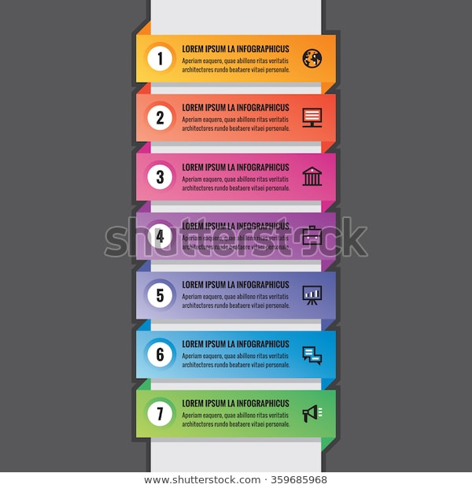 | https://www.shutterstock.com/es/image-vector/business-infographic-concept-horizontal-colored-banners-359685968
3 | 1.1 Expresión oral | 6 | 4. Gráfico interactivo | Elementos de la expresión oral | Hacer un gráfico interactivo sobre una persona que se vea hablando y de allí salen los diferentes elementos que se explican. Por ejemplo, La voz que sea sobre la garganta, Vocalización en los labios, Dicción con las letras que se ven, Kinestesia sobre el entorno que sea en la imagen, Volumen, sobre unas ondas que se vean salir antes de las letras y Ritmo que se vean notas musicales. La idea es que cada vez que se haga clic sobre estas partes muestre lo que significa cada una. |  | https://www.shutterstock.com/es/image-photo/young-woman-screaming-something-slim-302217380
4 | 2. Glosario técnico | 9-11 | Glosario web | Glosario técnico | Como lo que se van a dar son definiciones puntuales, para diferenciar del estilo de glosario que se maneja en cada componente y que no quede con todo en scroll, lo que se sugiere hacer es incluir uno estilo web donde en la parte superior esté cada letra y al hacer clic salgan las definiciones que tiene dicha letra. | 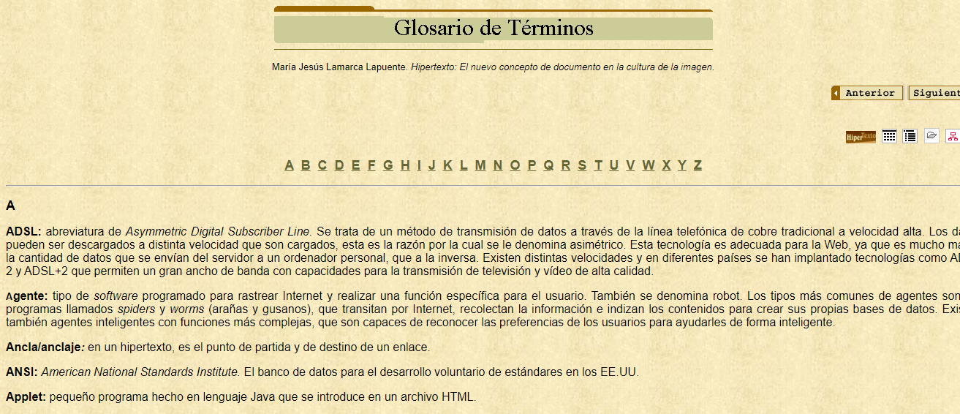 | http://www.hipertexto.info/documentos/glosario.htm
5 | 2.1 Diccionario técnico de cine, definiciones | 11-13 | 4. Gráfico interactivo | Diccionarios especializados en audiovisual | Cada diccionario tiene su portada en el guion literario y el enlace donde se encuentra en la biblioteca SENA. Por tal motivo, la idea es mostrar las imágenes de las portadas y cuando se haga clic se direcciona al sitio de la biblioteca SENA que posee cada enlace. | 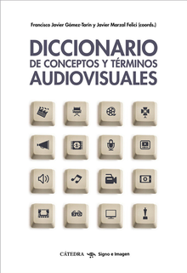 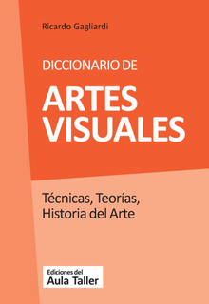  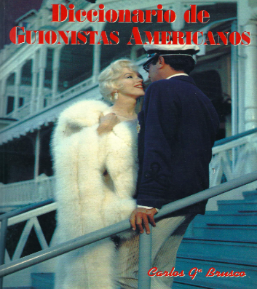 | https://elibro-net.bdigital.sena.edu.co/es/lc/senavirtual/titulos/115191 https://elibro-net.bdigital.sena.edu.co/es/lc/senavirtual/titulos/151200 https://elibro-net.bdigital.sena.edu.co/es/lc/senavirtual/titulos/50144 https://www-digitaliapublishing-com.bdigital.sena.edu.co/visor/12879
6 | 1. Herramientas de pitching. | 14 | Actividad didáctica | ¿Preparados para el Pitch? | El aprendiz selecciona correctamente los ítems o parámetros que se deben tener en cuenta a la hora de preparar una presentación tipo pitch de un producto audiovisual. La idea es después de terminar el tema 1 que se pueda hacer esta actividad. | 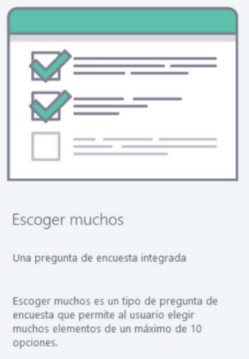 | Anexo / Didáctica 1
7 | 2.1 Diccionario técnico de cine, definiciones. | 15 | Actividad didáctica | ¿Qué sabee? | El aprendiz selecciona correctamente la palabra que se relaciona con cada enunciado. La idea es después de terminar el tema 2 que se pueda hacer esta actividad. | 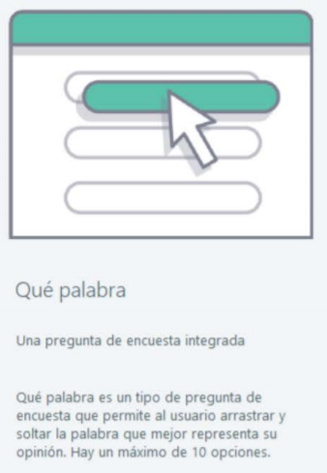 | Anexo / Didáctica 2

